物资设备品牌资源信息库
 |  | 中国建筑 管理表格
 |  | 物资设备品牌资源信息库 |  |  |  |  |  |  |  |  |  |  |  |  |  |  |  |  |  |  |  |  |  |  |  |  | 表格编号
 |  |  |  |  |  |  |  |  |  |  |  |  |  |  |  |  |  |  |  |  |  |  |  |  |  |  | CSCEC82-PS-B31001
填报单位： |  |  |  |  |  |  |  |  |  |  |  |  |  | 填报日期：
序号 | 分级 | 工程 类型 | 板块 | 物资种类 | 物资名称 | 需求时间 | 甲方品牌 确认时间 | 开标时间 | 产品品牌 | 档次分类 | 供应商 名称 | 销售性质 | 企业 性质 | 注册资金 （万元） | 影响价格的主要工艺参数 | 物资设备图片 | 价格信息 （万元） | 深化设计周期（天） | 加工周期（天） | 优势产品-各主责单位细分 | 代表性业绩工程 （备注所属单位） | 联系人 | 职务 | 联系电话 | 特征描述 | 我方对接人员姓名 | 职务 | 联系电话
示例 | 公开 | 写字楼 | 物资 | 卫生洁具 | 坐便器 | **** | ***** | ***** | TOTO | 高 | 山东洛嘉贸易有限公司 | 经销商 | 合资 | 1000 | 烧制工艺、质量，节水认证，品牌的高低档次 | 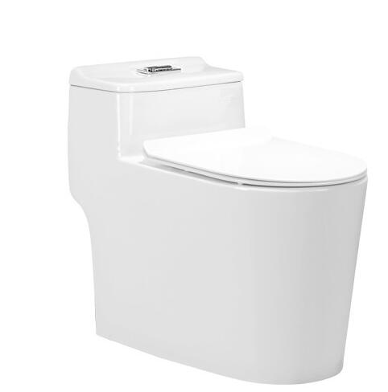 | 0.1-1每套 | 20 | 30 | 获得厂家的授权，取得最优惠的报价 | 上海财大 | 张** | 经理 | 186******** | 国际知名品牌，TOTO洁具特性：玻璃胶替代产品、防水、防霉、易清洁；粘性特佳：混合后初期粘性特佳、独具接着、修补、塑型、补强、防漏等功能；色彩多种选择：可以调配成各种适宜的颜色，而且还可以定做金银等特殊颜色；接着强度高：可与任何材质结构成一体（橡胶除外） | *** | *** | ***
1 | 公开 | 写字楼 | 物资 |  |  | 2019年 | / | / |  |  |  |  |  |  |  |  |  |  |  |  |  |  |  |  |  | 刘庆雷 | 材料主管 | 15757173633
2
3
4
5
6
7
8
9
10
11
12
13
14
15
16
17
18
19
20
21
22
23
24
25
26
27
28

